Druck 26l-cm 10%
 | Metric |  |  | 15.06.2021
Metric 9.02 |  |  |  | 10:56:09

 |  |  |  | Obj 02 x | 1 | micron
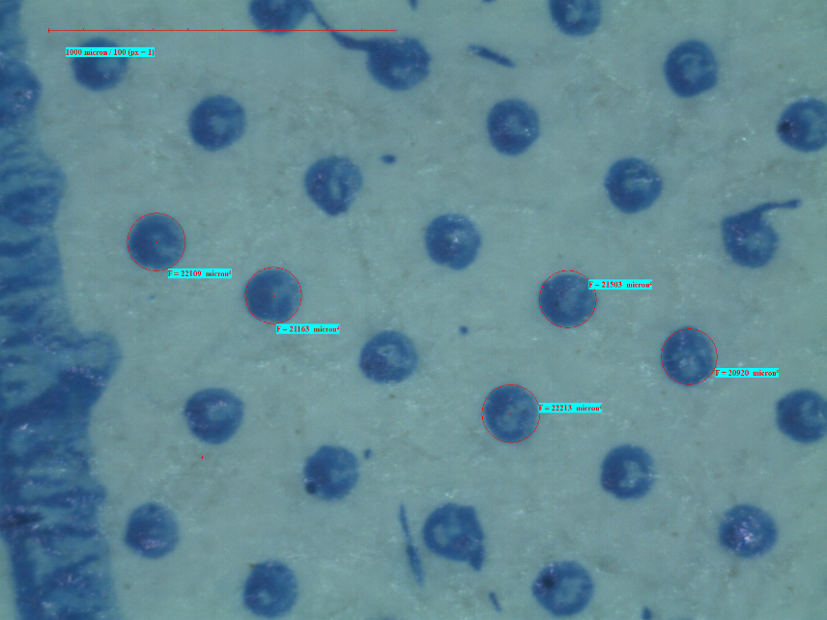

 |  | Objekttyp | Ergebnis | Ergebnis
 | 1 | Kreis | 22109
 | 2 | Kreis | 21163
 | 3 | Kreis | 21503
 | 4 | Kreis | 20920
 | 5 | Kreis | 22213

DF 26l-cm 10%
 | Metric |  |  | 15.06.2021
Metric 9.02 |  |  |  | 11:54:00

 |  |  |  | Obj 02 x | 1 | micron
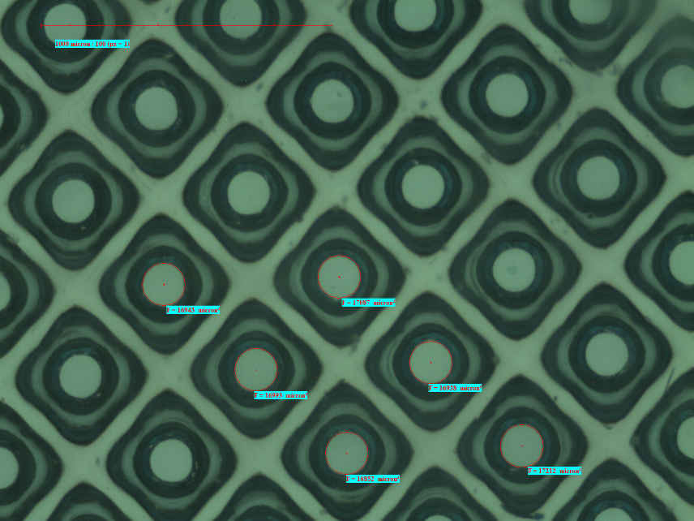

 |  | Objekttyp | Ergebnis | Ergebnis
 | 1 | Kreis | 16943
 | 2 | Kreis | 16993
 | 3 | Kreis | 17087
 | 4 | Kreis | 16938
 | 5 | Kreis | 16852
 | 6 | Kreis | 17212

Druck 26l-cm 40%
 | Metric |  |  | 15.06.2021
Metric 9.02 |  |  |  | 11:00:37

 |  |  |  | Obj 02 x | 1 | micron
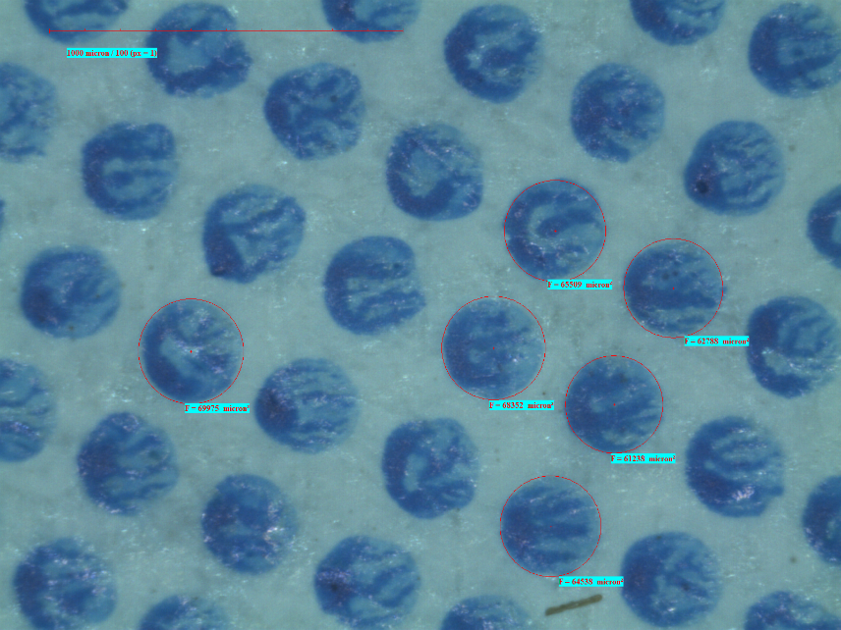

 |  | Objekttyp | Ergebnis | Ergebnis
 | 1 | Kreis | 69975
 | 2 | Kreis | 68352
 | 3 | Kreis | 61238
 | 4 | Kreis | 65509
 | 5 | Kreis | 62788
 | 6 | Kreis | 64538

DF 26l-cm 40%
 | Metric |  |  | 15.06.2021
Metric 9.02 |  |  |  | 12:01:51

 |  |  |  | Obj 02 x | 1 | micron
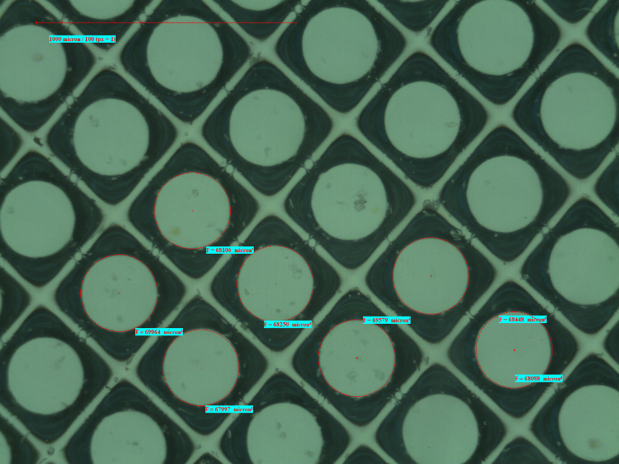

 |  | Objekttyp | Ergebnis | Ergebnis
 | 1 | Kreis | 68106
 | 2 | Kreis | 68250
 | 3 | Kreis | 67997
 | 4 | Kreis | 69964
 | 5 | Kreis | 68448
 | 6 | Kreis | 68088
 | 7 | Kreis | 69579

Druck 38l-cm 10%
 | Metric |  |  | 15.06.2021
Metric 9.02 |  |  |  | 11:04:04

 |  |  |  | Obj 02 x | 1 | micron
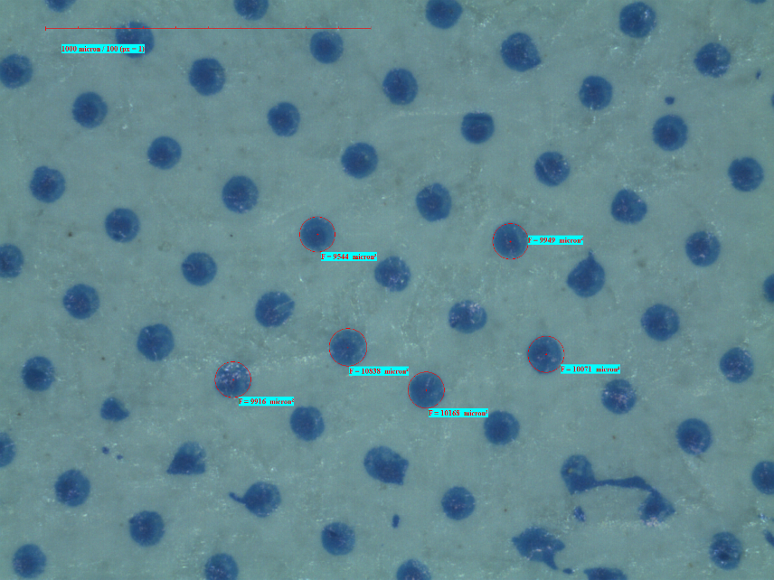

 |  | Objekttyp | Ergebnis | Ergebnis
 | 1 | Kreis | 9916
 | 2 | Kreis | 10838
 | 3 | Kreis | 10168
 | 4 | Kreis | 10071
 | 5 | Kreis | 9949
 | 6 | Kreis | 9544

DF 38l-cm 10%
 | Metric |  |  | 15.06.2021
Metric 9.02 |  |  |  | 12:05:01

 |  |  |  | Obj 02 x | 1 | micron
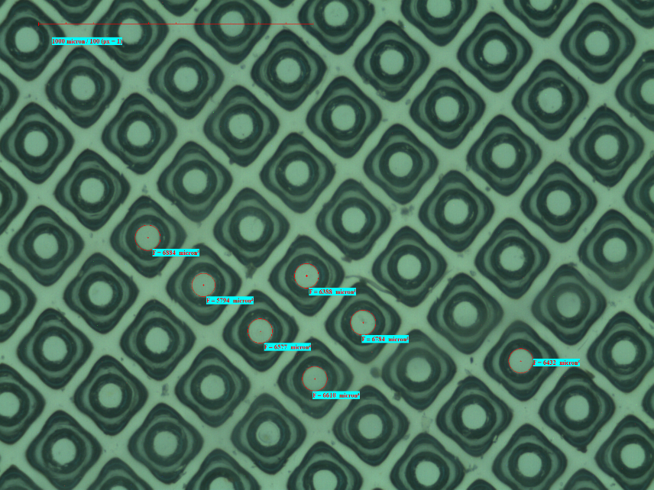

 |  | Objekttyp | Ergebnis | Ergebnis
 | 1 | Kreis | 6884
 | 2 | Kreis | 5794
 | 3 | Kreis | 6388
 | 4 | Kreis | 6784
 | 5 | Kreis | 6577
 | 6 | Kreis | 6610
 | 7 | Kreis | 6432

Druck 38l-cm 40%
 | Metric |  |  | 15.06.2021
Metric 9.02 |  |  |  | 11:46:13

 |  |  |  | Obj 02 x | 1 | micron
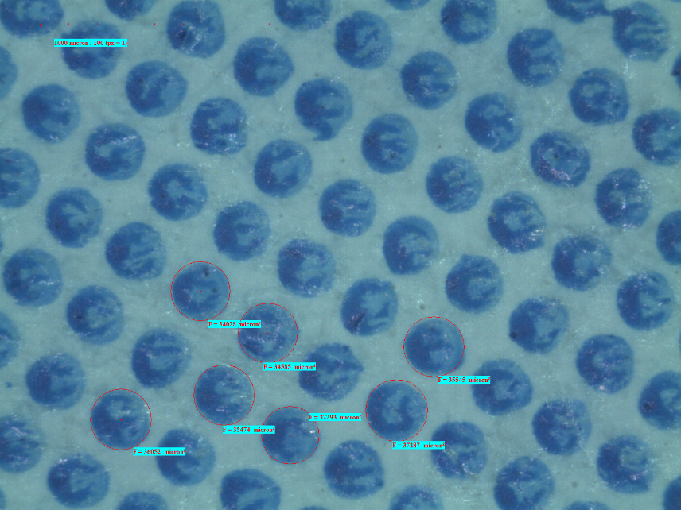

 |  | Objekttyp | Ergebnis | Ergebnis
 | 1 | Kreis | 34028
 | 2 | Kreis | 34585
 | 3 | Kreis | 35545
 | 4 | Kreis | 37287
 | 5 | Kreis | 32293
 | 6 | Kreis | 35474
 | 7 | Kreis | 36052

DF 38l-cm 40%
 | Metric |  |  | 15.06.2021
Metric 9.02 |  |  |  | 12:07:48

 |  |  |  | Obj 02 x | 1 | micron
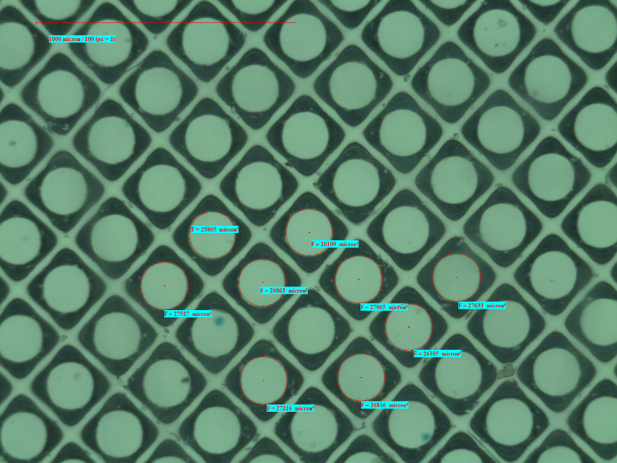

 |  | Objekttyp | Ergebnis | Ergebnis
 | 1 | Kreis | 25805
 | 2 | Kreis | 26863
 | 3 | Kreis | 26109
 | 4 | Kreis | 27065
 | 5 | Kreis | 27633
 | 6 | Kreis | 26105
 | 7 | Kreis | 26816
 | 8 | Kreis | 27216
 | 9 | Kreis | 27527

Druck 53l-cm 10%
 | Metric |  |  | 15.06.2021
Metric 9.02 |  |  |  | 11:44:06

 |  |  |  | Obj 02 x | 1 | micron
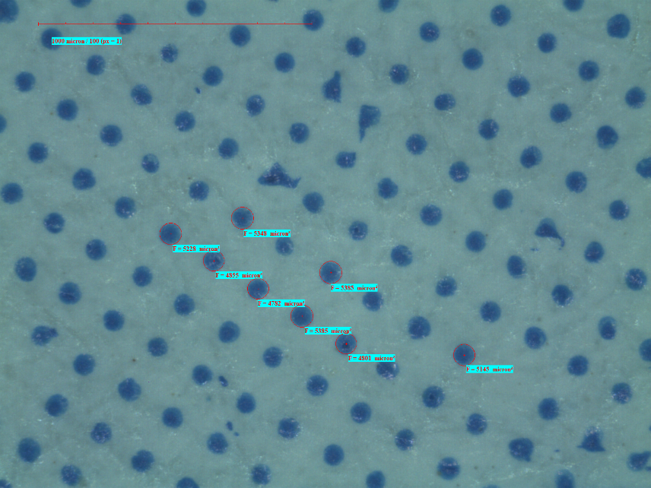

 |  | Objekttyp | Ergebnis | Ergebnis
 | 1 | Kreis | 5228
 | 2 | Kreis | 4855
 | 3 | Kreis | 4782
 | 4 | Kreis | 5385
 | 5 | Kreis | 4801
 | 6 | Kreis | 5145
 | 7 | Kreis | 5385
 | 8 | Kreis | 5348

DF 53l-cm 10%
 | Metric |  |  | 15.06.2021
Metric 9.02 |  |  |  | 12:11:09

 |  |  |  | Obj 02 x | 1 | micron
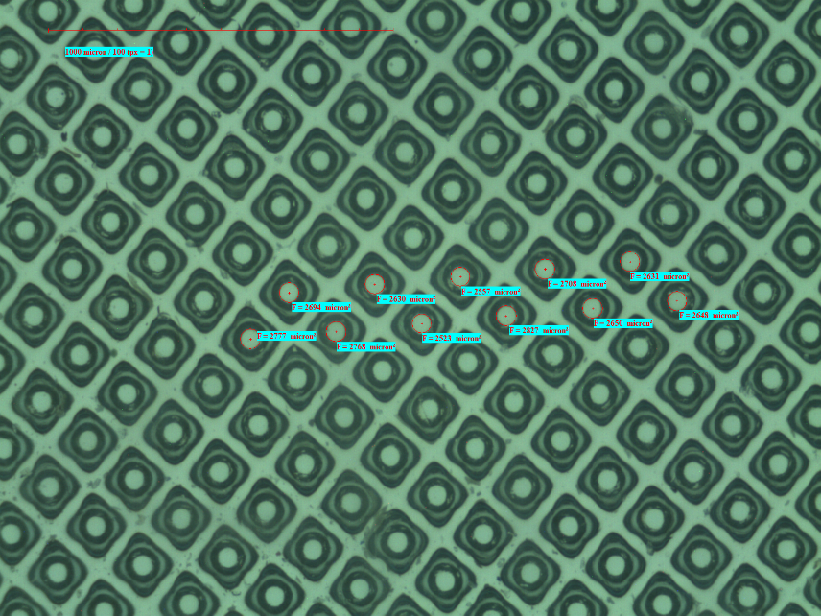

 |  | Objekttyp | Ergebnis | Ergebnis
 | 1 | Kreis | 2777
 | 2 | Kreis | 2768
 | 3 | Kreis | 2694
 | 4 | Kreis | 2630
 | 5 | Kreis | 2523
 | 6 | Kreis | 2557
 | 7 | Kreis | 2827
 | 8 | Kreis | 2708
 | 9 | Kreis | 2650
 | 10 | Kreis | 2631
 | 11 | Kreis | 2648

Druck 53l-cm 40%
 | Metric |  |  | 15.06.2021
Metric 9.02 |  |  |  | 11:50:05

 |  |  |  | Obj 02 x | 1 | micron
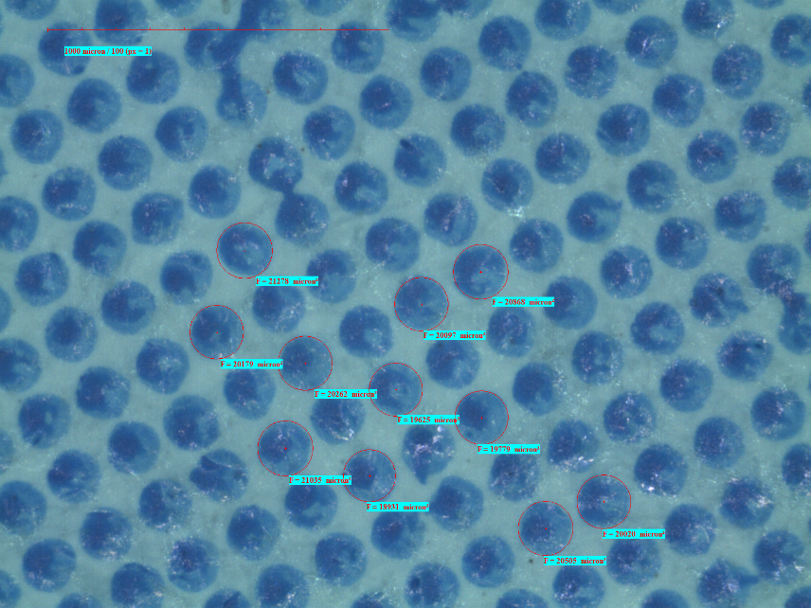

 |  | Objekttyp | Ergebnis | Ergebnis
 | 1 | Kreis | 20262
 | 2 | Kreis | 19625
 | 3 | Kreis | 19779
 | 4 | Kreis | 20505
 | 5 | Kreis | 20020
 | 6 | Kreis | 20097
 | 7 | Kreis | 20868
 | 8 | Kreis | 21278
 | 9 | Kreis | 20179
 | 10 | Kreis | 21035
 | 11 | Kreis | 18931

DF 53l-cm 40%
 | Metric |  |  | 15.06.2021
Metric 9.02 |  |  |  | 12:14:58

 |  |  |  | Obj 02 x | 1 | micron
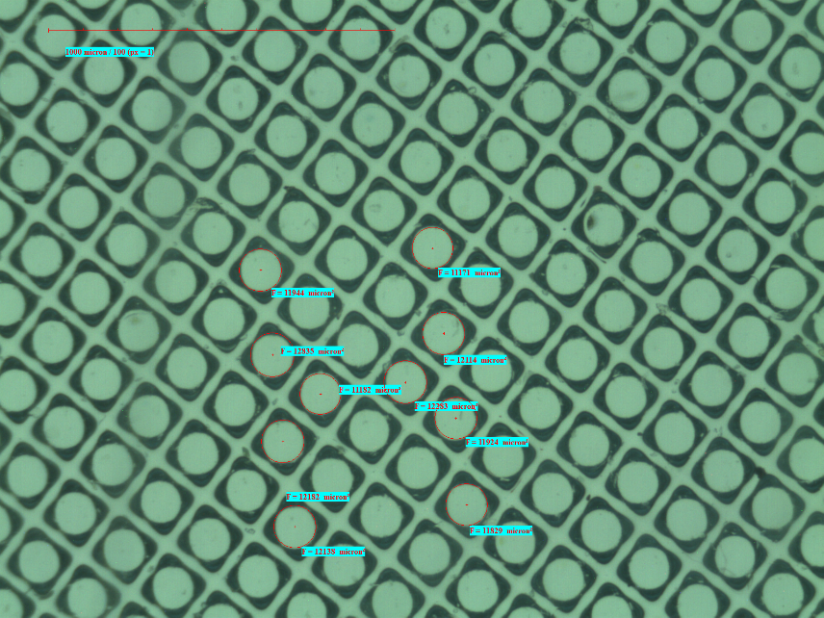

 |  | Objekttyp | Ergebnis | Ergebnis
 | 1 | Kreis | 11944
 | 2 | Kreis | 12835
 | 3 | Kreis | 12182
 | 4 | Kreis | 12138
 | 5 | Kreis | 11182
 | 6 | Kreis | 12283
 | 7 | Kreis | 11171
 | 8 | Kreis | 11924
 | 9 | Kreis | 11829
 | 10 | Kreis | 12114

